Титульный лист
Общероссийская спортивная общественная организация "Национальная федерация бадминтона России"
Региональная общественная организация "Федерация бадминтона Республики Татарстан"

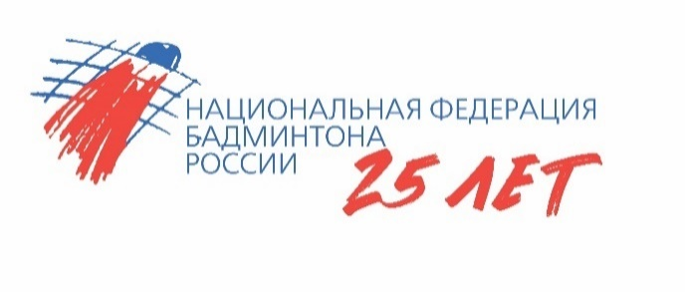

ОТЧЕТ
Главной судейской коллегии
о проведении
Всероссийских юношеских и юниорских соревнований по бадминтону "Кубок Ак Барс-Крылья"
Минспорт РФ № ЕКП 2024160021047472
0240002611Я
0240012611Я
0240022611Я
0240032611Я

12-16 мая 2026 года

г. Альметьевск, Республика Татарстан

